Лист1
 | Торговое освещение

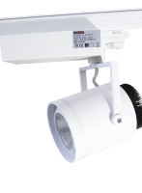
Изображение | Название | Цвет | Потребление | Угол рассеивания | Температура света | Световой поток | Индекс светопередачи | Цена
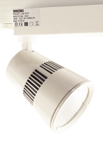 | LUXEON Procyon 1 LED | белый | 25W | 24 град. | 3000К/4000К | 1500Лм | 70Ra | 3,270.00
 | LUXEON Procyon 2 LED | белый | 35W | 24/60 град. | 3000К/4000К | 2100Лм | 70RA | 3,685.00
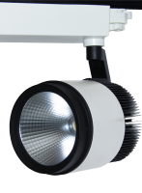 | LUXEON Procyon 3 LED | белый | 40W | 24 град. | 3000К/4000К | 2400Лм | 70RA | 4,311.00
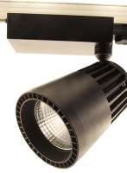 | LUXEON Procyon 4 LED | черный | 40W | 24 град. | 4000К | 2939Лм | 80Ra | 4,311.00
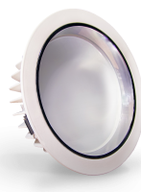
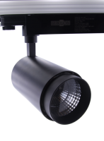 | LUXEON Wesen LED | черный | 30W | 20 град. | 4000К | 1934Лм | 80Ra | 3,533.00
 | LUXEON Aliot LED | белый | 18W | 90 град. | 4000К | 1568Лм | 70RA | 1,242.00
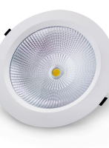
 | LUXEON Aliot LED | белый | 30W | 90 град. | 4000К | 2460Лм | 70RA | 2,045.00
 | LUXEON Rigel LED | белый | 30W | 90 град. | 4000К | 1560Лм | 70RA | 2,125.00
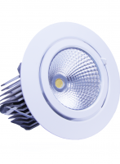 | LUXEON Vega LED | белый | 35W | 60 град. | 4000К | 2100Лм | 80Ra | 2,779.00
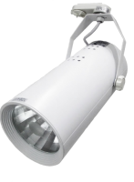 | LUXEON Procyon 3 | белый | 70/35W | 36 град. | зависит от лампы | зависит от лампы | зависит от лампы | 3,380.00 | в комплекте с лампой, ЭПРА
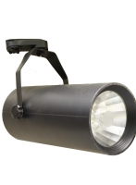 | LUXEON Procyon 3 | черный | 70/35W | 36 град. | зависит от лампы | зависит от лампы | зависит от лампы | 3,380.00 | в комплекте с лампой, ЭПРА
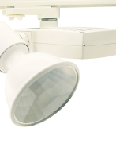 | LUXEON Procyon 2 | белый | 70/35W | 36 град. | зависит от лампы | зависит от лампы | зависит от лампы | 3,146.00 | в комплекте с лампой, ЭПРА
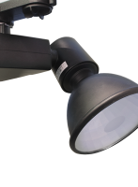 | LUXEON Procyon 2 | черный | 70/35W | 36 град. | зависит от лампы | зависит от лампы | зависит от лампы | 3,146.00 | в комплекте с лампой, ЭПРА
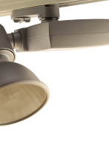 | LUXEON Procyon 2 | серый | 70/35W | 36 град. | зависит от лампы | зависит от лампы | зависит от лампы | 3,146.00 | в комплекте с лампой, ЭПРА
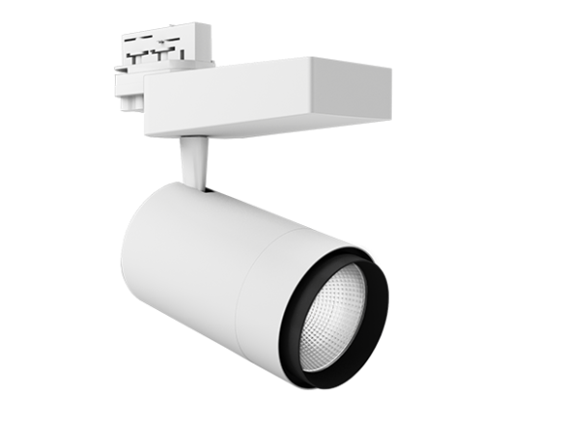
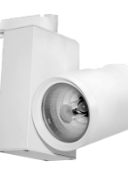 | LUXEON Procyon 1 | белый | 70/35W | 36 град. | зависит от лампы | зависит от лампы | зависит от лампы | 3,380.00 | в комплекте с лампой, ЭПРА
 | VIVO LUCE Tempo 2 Led | белый | 42w | 24/36/45 град. | 4000К | 3340Лм | 90Ra | 5,229.00
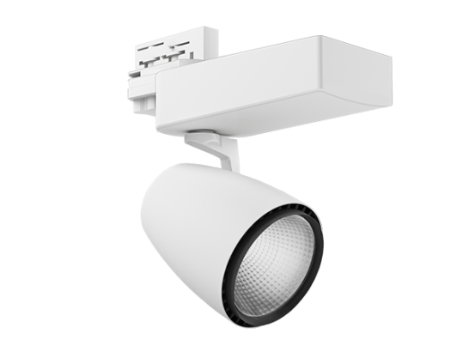 | VIVO LUCE Tempo Led | белый | 36W | 24/36 град. | 4000К | 3335/3163Лм | 80Ra | 4,682.00
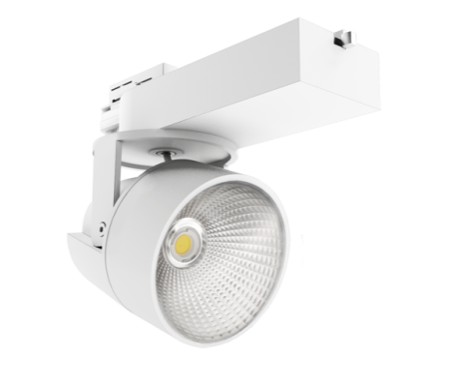 | VIVO LUCE Risoluto Tre Led | белый | 30w | 40 град. | 4000К | 1700 Лм | 80Ra | 5,459.00
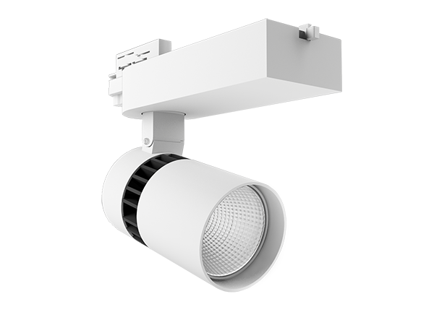 | VIVO LUCE Risoluto Due Led | белый | 30W | 20/40 град. | 4000К | 1700 Лм | 80Ra | 5,510.00
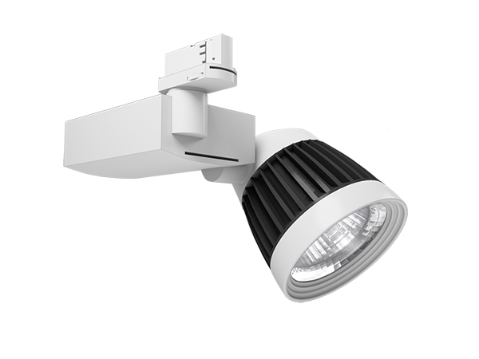 | VIVO LUCE Risoluto Led | белый | 26W | 24 град. | 3000К/4000К/5600К | 1670Лм/1866Лм/2203Лм | 70Ra | 4,984.00
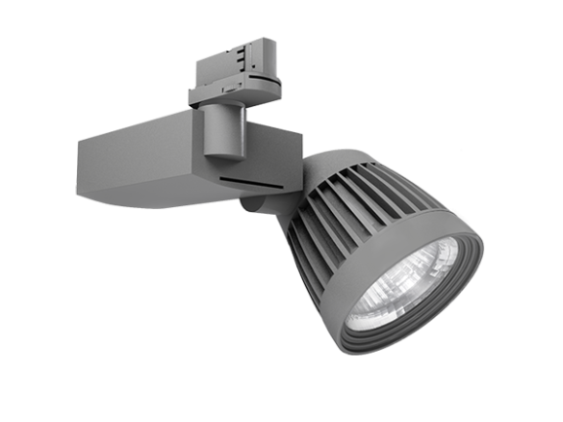 | VIVO LUCE Risoluto Led | серый | 26W | 24 град. | 3000К/4000К/5600К | 1670Лм/1866Лм/2203Лм | 70Ra | 4,984.00
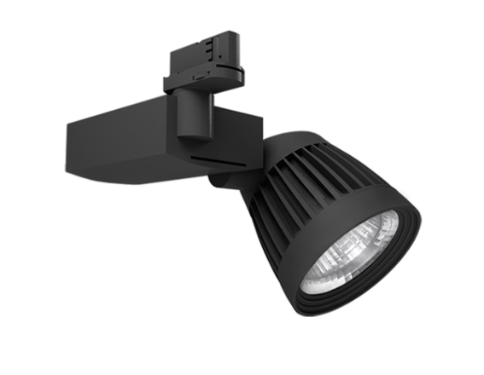 | VIVO LUCE Risoluto Led | черный | 26W | 24 град. | 3000К/4000К/5600К | 1670Лм/1866Лм/2203Лм | 70Ra | 4,984.00
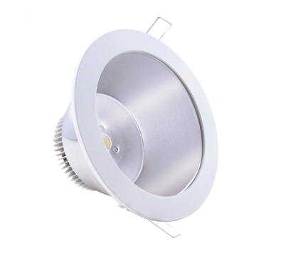 | VIVO LUCE Largo LED | белый | 10W | 84 град. | 3000К/4500К | 594Лм/746Лм | 70Ra | 1,955.00
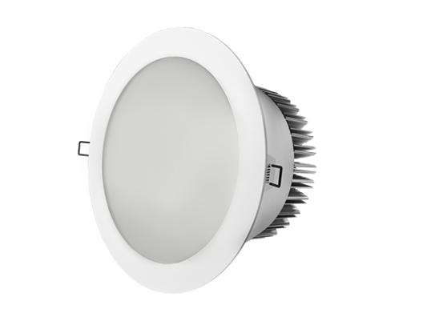 | VIVO LUCE Largo LED | белый | 20W | 80 град. | 4500К | 1334Лм | 80Ra | 2,163.00
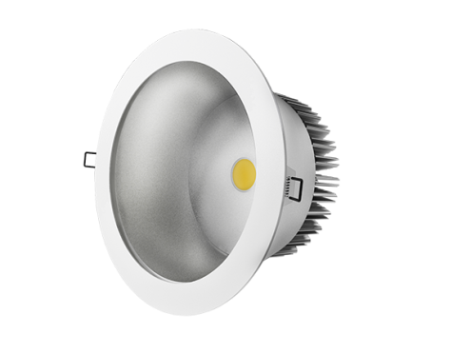 | VIVO LUCE Largo LED | белый | 20W | 80 град. | 4500К | 1334Лм | 80Ra | 2,163.00
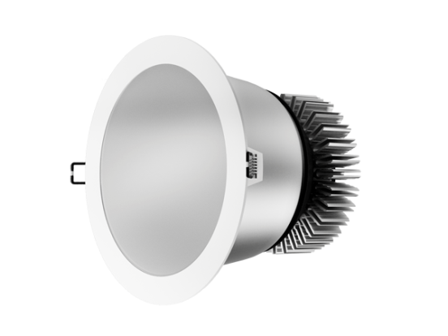 | VIVO LUCE Largo LED | белый | 30W | 65 град. | 4500К | 1616Лм | 80Ra | 3,502.00
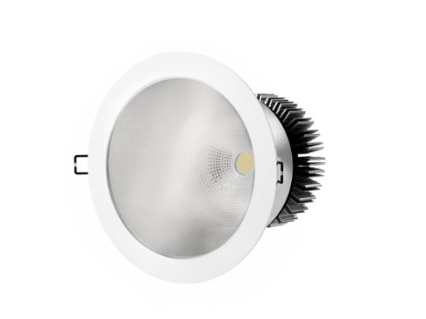 | VIVO LUCE Largo LED | белый | 30W | 65 град. | 4500К | 1616Лм | 80Ra | 3,502.00
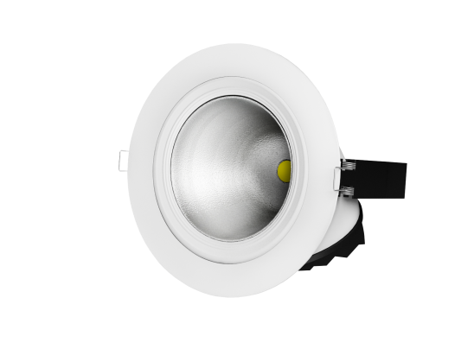
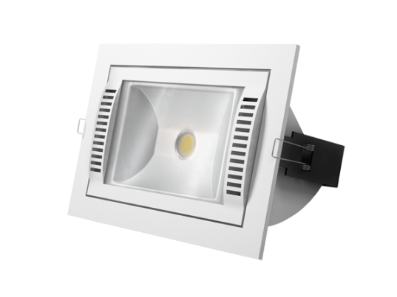 | VIVO LUCE Magnifico LED | белый | 30W | 90 град. | 4500К | 2181Лм | 70Ra | 3,706.00
 | VIVO LUCE Magico LED | белый | 20W | 30 град. | 4500К | 1470Лм | 70Ra | 3,230.00
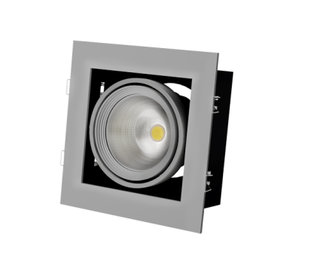
 | VIVO LUCE Magico LED | белый | 30W | 30 град. | 4500К | 2075Лм | 70Ra | 4,305.00
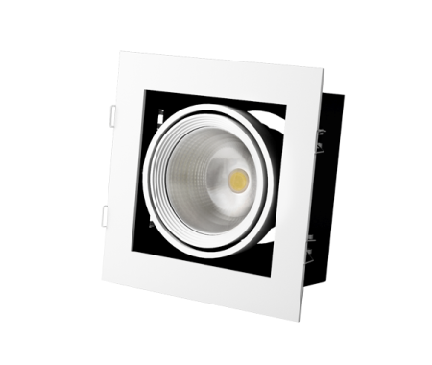
 | VIVO LUCE Grazioso 1 LED | серый | 30W | 30 град. | 3000К/4500К | 1067Лм/1184Лм | 70Ra | 3,708.00
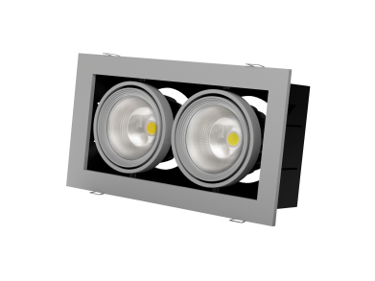
 | VIVO LUCE Grazioso 1 LED | белый | 30W | 30 град. | 3000К/4500К | 1067Лм/1184Лм | 70Ra | 3,708.00
 | VIVO LUCE Grazioso 2 LED | белый | 2*30W | 2*30 град. | 3000К/4500К | 2*1067Лм/2*1184Лм | 70Ra | 7,622.00
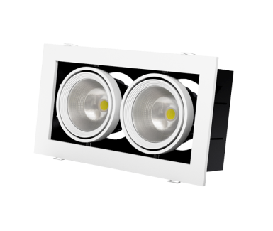 | VIVO LUCE Grazioso 2 LED | белый | 2*30W | 2*30 град. | 3000К/4500К | 2*1067Лм/2*1184Лм | 70Ra | 7,622.00
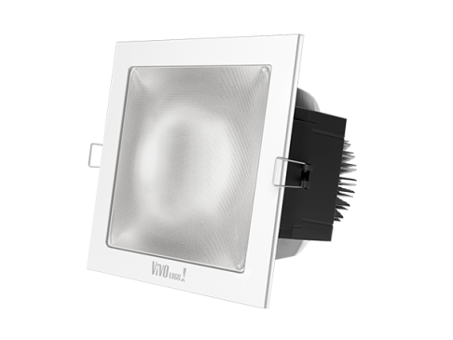 | VIVO LUCE Presto LED matt | белый | 30W | 60 град. | 4500К | 2003Лм | 70Ra | 3,903.00
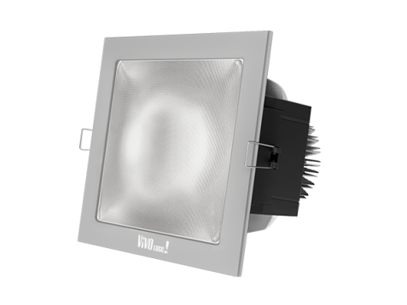 | VIVO LUCE Presto LED matt | серый | 30W | 60 град. | 4500К | 2003Лм | 70Ra | 3,903.00
Изображение | Название |  | Потребление |  | Аналог | Световой поток | Размеры | Цена

К НАЧАЛУ |  |  |  |  |  |  |  | К НАЧАЛУ

